Estadísticas
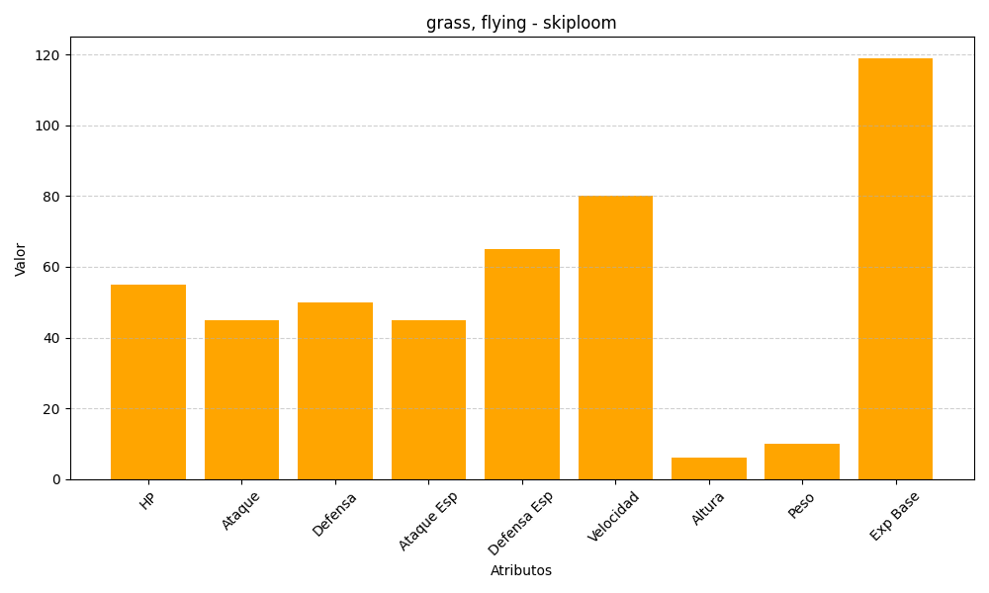
ID | Nombre | Tipo | HP | Ataque | Defensa | Ataque Especial | Defensa Especial | Velocidad | Altura | Peso | Experiencia Base
188 | skiploom | grass, flying | 55 | 45 | 50 | 45 | 65 | 80 | 6 | 10 | 119

